Vejledning
Vejledning

Dato ind | Dato for køb af krudtet eller overførsels dato fra foregående år
Type | Røgsvagt krudt, sortkrudt osv.
Underklasse | Sortkrudt: 1.1, Sortkrudt erstatning: 1.3 eller 1.4, Røgsvagt krudt: 1.3
Navn | Producentens navn på den specifikke krudttype
Mængde | Vægt af forbrug af krudtet (udtagning af emballagen)
Id | Produltets unikke ID kode
Dato ud | Dato for forbrug af krudtet (udtagning af emballagen)
Bekendtgørelse om eksplosivstoffer §10

Hvert kalenderår skal der indsende en kopi af en fortegnelse over tilgang og afgange af drivmidler for det pågældende kalenderår til politiet

Her indsættes ID nummer fra krudt embalage mærkningen

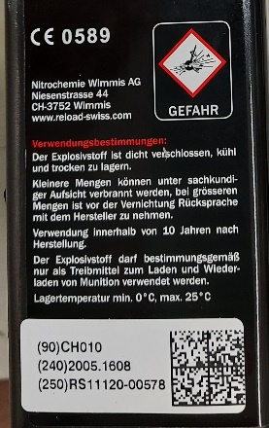
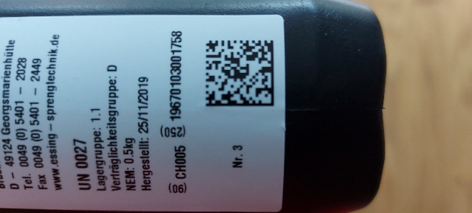

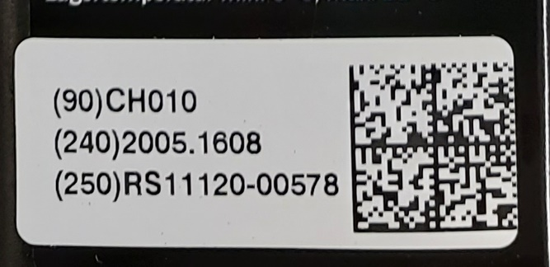

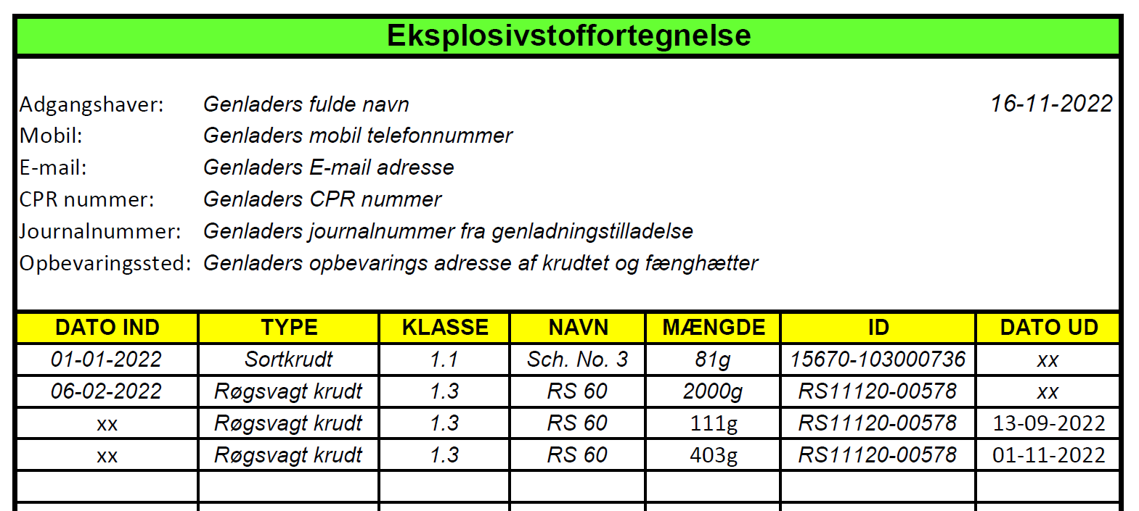

© Copyrights Michael Riis Jensen

